Аркуш1
 | SD2128 | SD2516
Backplot УП | 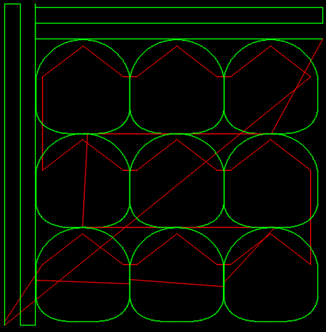 | 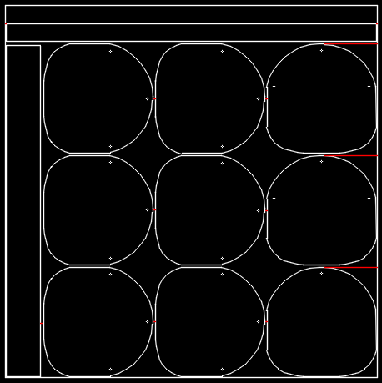
Продолжительность цикла обработки при g01=100% | 5:20:00 | 7:55:00
Продолжительность цикла обработки при g01=150% | 4:06:00 | -
Количество обрабатываемых листов в цикле | 1 | 8
Деталей за цикл | 9 | 72
Деталей в час | 101 (при G01=100%) | 546
 | 132 (при G01=150%) | -

